Blad1
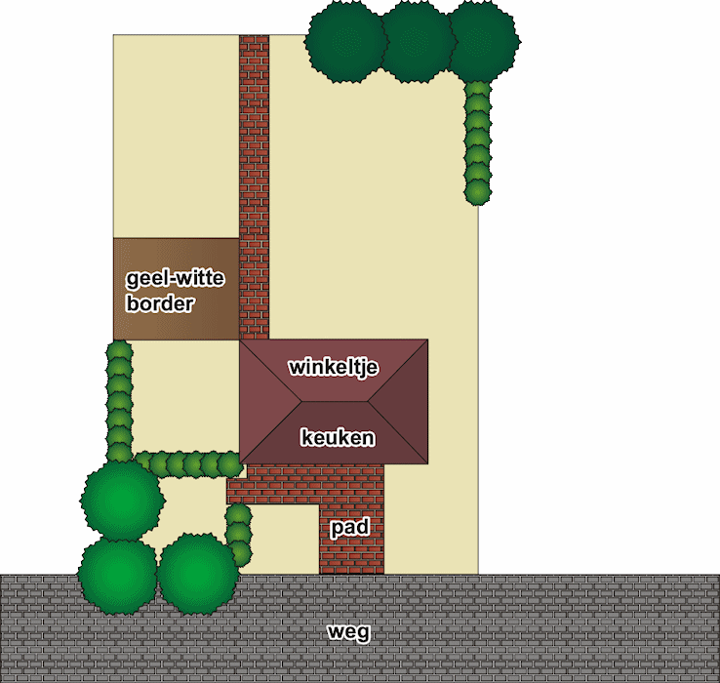
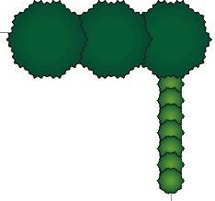
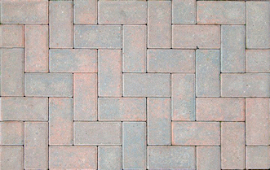
 | 171.42857143
 | 462.85714286
= terras

= windscherm


= kas

= kippenverblijf

= blauw-witte border

= dierenweide

= composthoop

